GASTOS
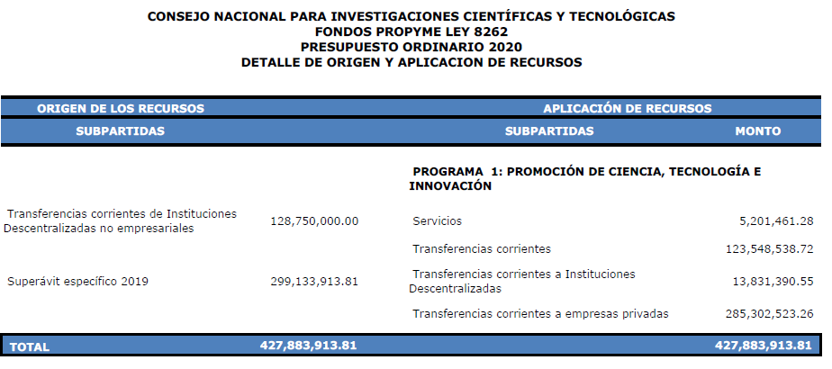
OBJETO DEL GASTO | PRESUPUESTO | GASTOS REALES | DISPONIBLE | % DE EJECUCIÓN

Servicios | 5,201,461.28 | 5,200,216.32 | 1,244.96 | 99.98% |  | se paga con TC

TC inst. descentralizadas | 13,831,390.55 | 6,577,681.00 | 7,253,709.55 |  |  | superávit 3%
Transferencias corrientes empresas priv | 394,034,086.20 | 146,590,158.46 | 247,443,927.74 | 37.20% |  | Los gastos ejecutados fueron con superávit no TC

TOTALES | 413,066,938.03 | 158,368,055.78 | 254,698,882.25 | 38.34%

 |  | 153,167,839.46

liquidación 2019 |  |  |  |  |  | liquidación 2020
Fuente de financiamiento | Monto presupuestado | PE | Presupuesto final ingresos | Ingreso real | gasto ejecutado | Saldo disponible | Resultado
Reintegros | - |  | - | 1,101,095.00 | - | 1,101,095.00 | Superávit 2020
TC Instit. Descentralizadas | 128,750,000.00 |  | 128,750,000.00 | 125,531,250.00 | 5,200,216.32 | 120,331,033.68 | Superávit 2020
Superávit 2019 | 298,926,776.24 | -14,609,838.21 | 284,316,938.03 | 284,316,938.03 | 153,167,839.46 | 131,149,098.57 | Superávit 2019
Superávit 2018 | 207,137.57 | -207,137.57 | - | - |  | -
Total | 427,883,913.81 | -14,816,975.78 | 413,066,938.03 | 410,949,283.03 | 158,368,055.78 | 252,581,227.25

